상품제안서
[스텐락] 팝 텀블러 (중) 370ml | 상품코드: F20139

 |  |  |  |  |  |  | 02-412-0044 | www.easy1.co.kr
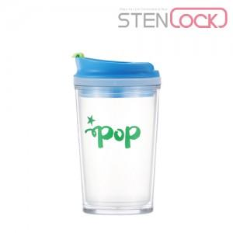

【상세/제작정보】

【인쇄/포장옵션】 | 실크 / 시판박스

【공급단가】 | 수량 | 100~ | 300~ | 500~ | 1,000~ | 3,000~
*VAT별도 | 단가 | 2,520원 | 2,430원 | 2,330원 | 2,240원 | 2,180원

【상품 URL】 | https://easy1.co.kr:443/src/goods_detail.php?gdno=20139

